ログイン
ログイン | 作成者 | 加藤 千瑞
 | 作成日 | 2023-09-08
 | 更新者
 | 更新日

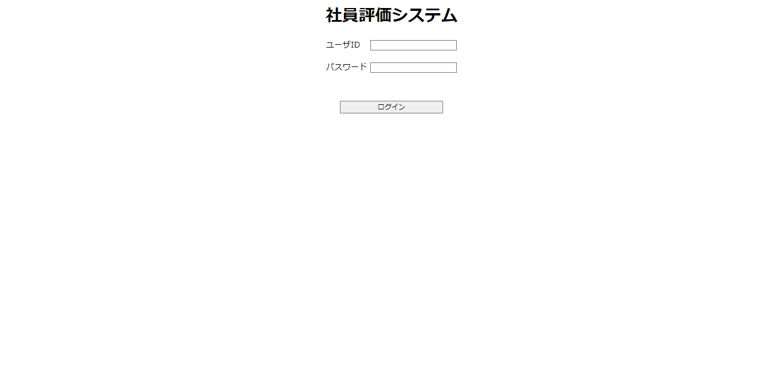
①
①にユーザIDを入力
②にパスワードを入力
③のボタンを押下してログイン([画面選択]画面に遷移)
②

③

選択
画面選択 | 作成者 | 加藤 千瑞
 | 作成日 | 2023-09-08
 | 更新者
 | 更新日

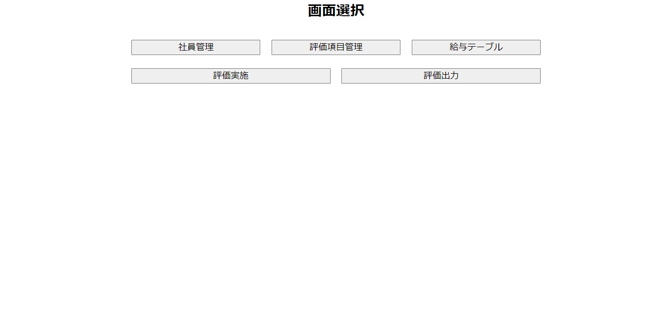
①
②
③
①のボタンを押下して[社員管理]画面に遷移 ②のボタンを押下して[評価項目管理]画面に遷移
③のボタンを押下して[給与テーブル]画面に遷移
④のボタンを押下して[評価実施]画面に遷移
⑤のボタンを押下して[評価出力]画面に遷移

④
⑤

社員管理
社員管理 | 作成者 | 加藤 千瑞
 | 作成日 | 2023-09-08
 | 更新者
 | 更新日

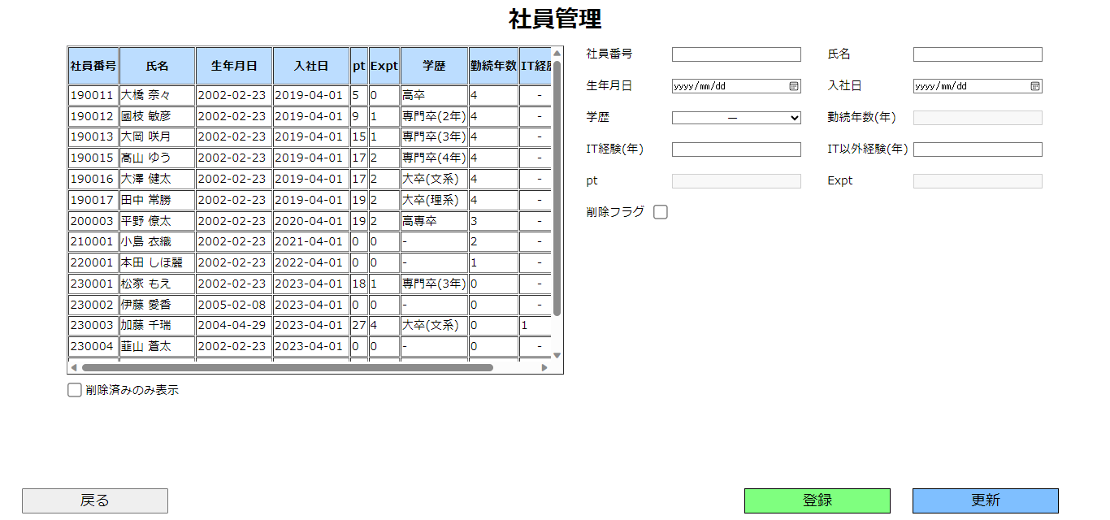
①
⑥
⑦
①のテーブルを押下すると押下した行の社員データを取得可能 ②のチェックボタンを押下して削除した社員のみ表示可能
③のボタンを押下して[戻る確認]ポップアップを表示
④のボタンを押下して[登録]ポップアップを表示
⑤のボタンを押下して[更新]ポップアップを表示
⑥、⑦はキーボード入力可能

②

③
④
⑤

③ボタン押下
④ボタン押下
⑤ボタン押下

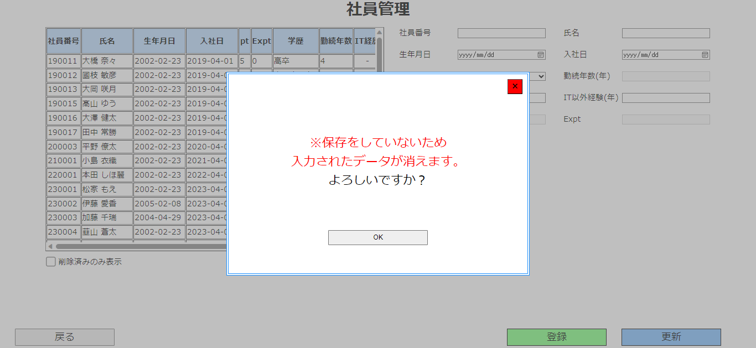
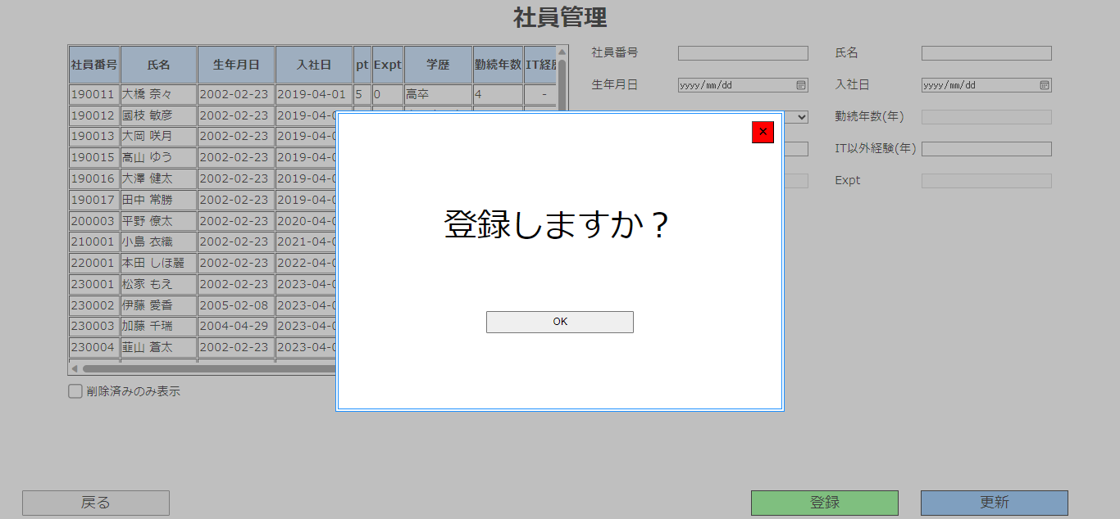
①のボタンを押下して[戻る確認]ポップアップを閉じる
②のボタンを押下して[画面選択]画面に遷移
①のボタンを押下して[登録確認]ポップアップを閉じる
②のボタンを押下して入力した内容をDBに保存
※登録時のエラー一覧
・社員番号を入力していない場合
・氏名を入力していない場合
・すでに登録されている社員番号を登録する場合
・社員番号が6桁以外の場合
・氏名が20文字以上の場合
・IT経験(年)が128以上もしくは-129以下の場合
・IT以外経験(年)が128以上もしくは-129以下の場合
・入社日と生年月日が入力されていない場合
・入社日が生年月日よりも前の場合
・入社日と生年月日がシステム日付よりも後の場合

①のボタンを押下して[更新確認]ポップアップを閉じる
②のボタンを押下して入力した内容をもとにDBを更新
※更新時のエラー一覧
・氏名を入力していない場合
・登録されていない社員番号を更新する場合
・氏名が20文字以上の場合
・IT経験(年)が128以上もしくは-129以下の場合
・IT以外経験(年)が128以上もしくは-129以下の場合
・入社日と生年月日が入力されていない場合
・入社日が生年月日よりも前の場合
・入社日と生年月日がシステム日付よりも後の場合
①

 |  |  | ｑ
 |  |  |  | あ

②

評価項目管理
評価項目管理 | 作成者 | 加藤 千瑞
 | 作成日 | 2023-09-08
 | 更新者
 | 更新日

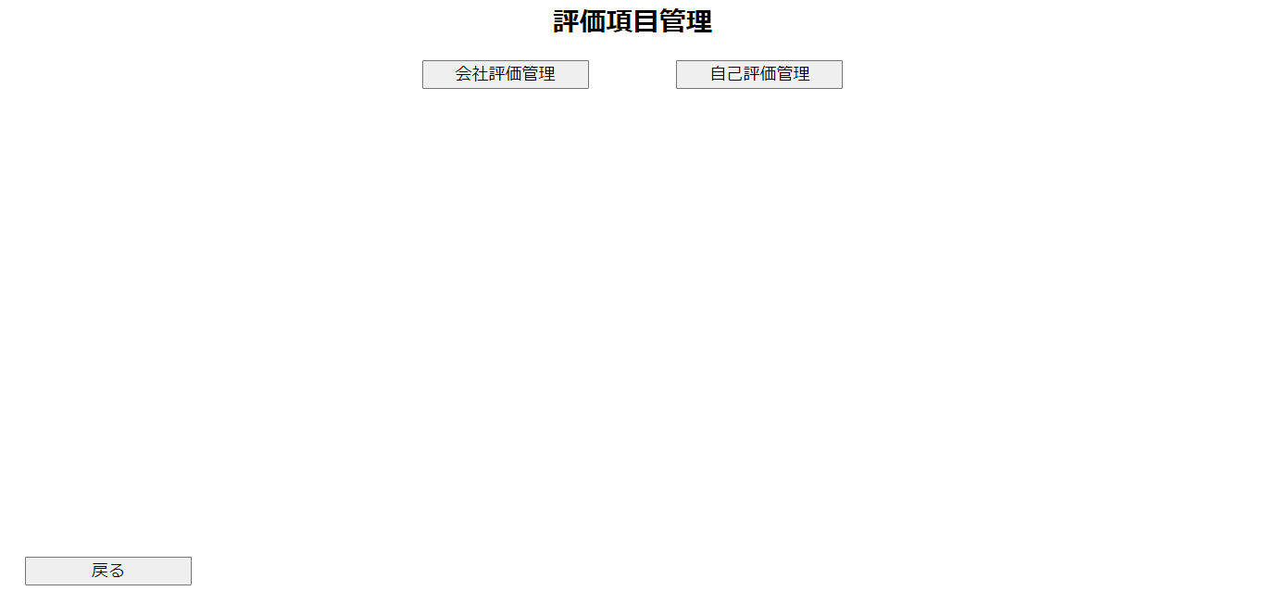
①
②
①のボタンを押下して[会社評価管理]画面に遷移 ②のボタンを押下して[自己評価管理]画面に遷移
③のボタンを押下して[画面選択]画面に遷移

③

会社評価管理
会社評価管理 | 作成者 | 加藤 千瑞
 | 作成日 | 2023-09-08
 | 更新者
 | 更新日

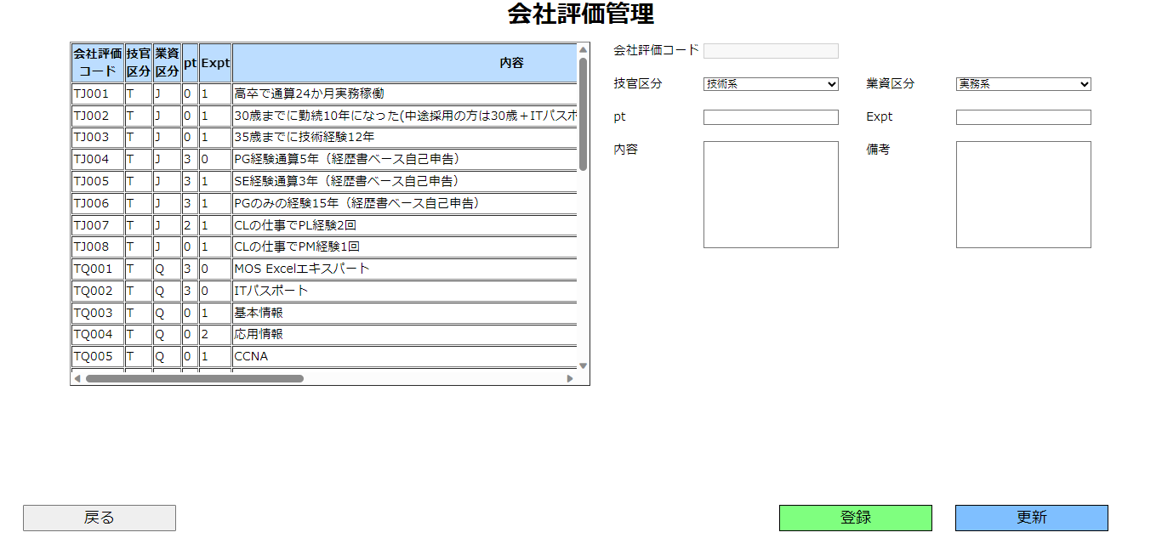
①
①のテーブルを押下すると押下した行の社員データを取得可能 ②のボタンを押下して[戻る確認]ポップアップを表示
③のボタンを押下して[登録]ポップアップを表示
④のボタンを押下して[更新]ポップアップを表示

②
③
④

②ボタン押下
③ボタン押下
④ボタン押下

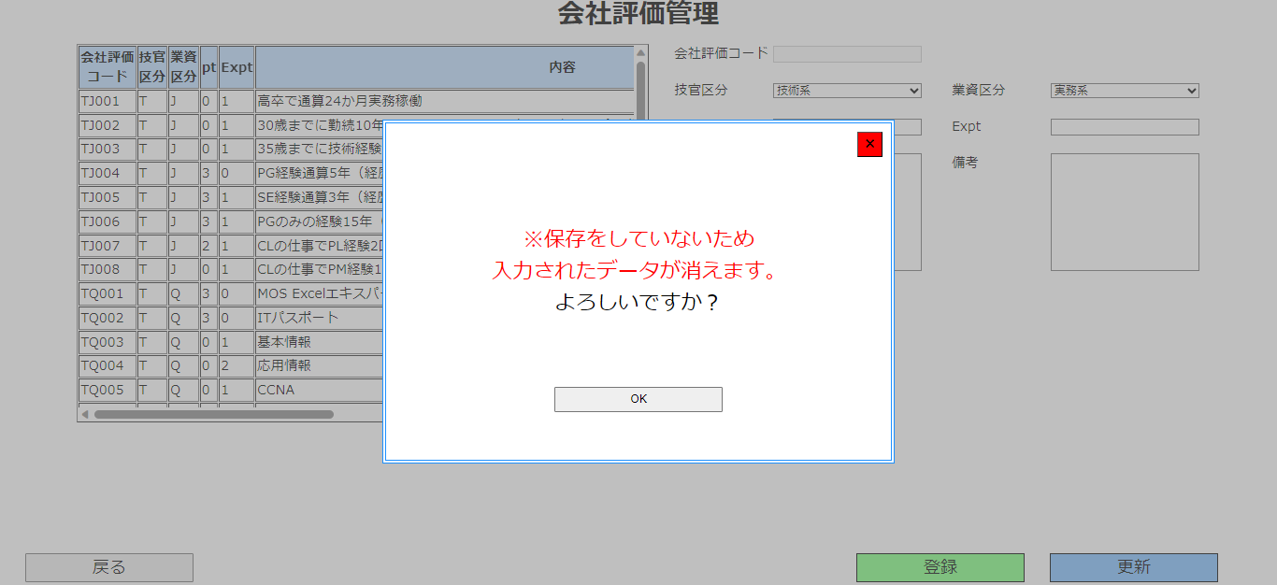
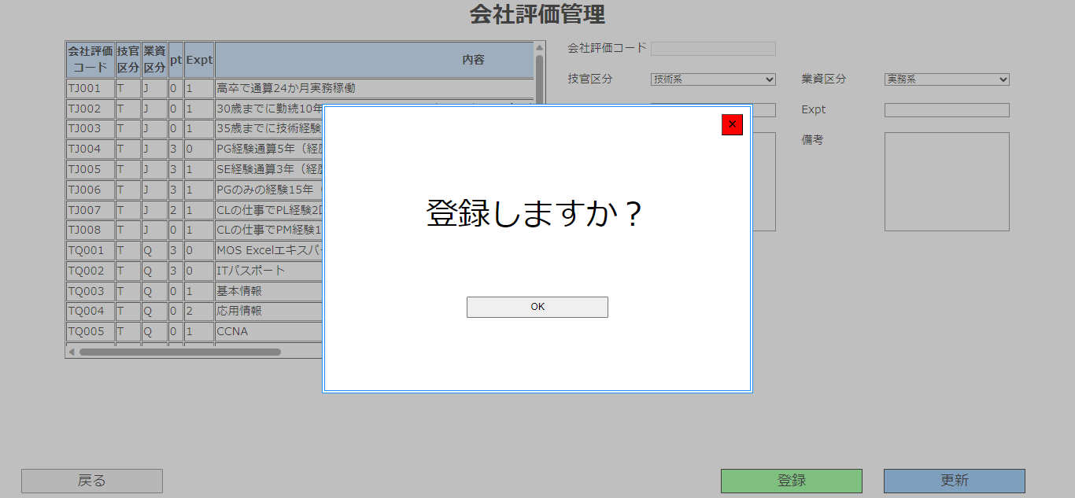
①のボタンを押下して[戻る確認]ポップアップを閉じる
②のボタンを押下して[評価項目管理]画面に遷移
①のボタンを押下して[登録確認]ポップアップを閉じる
②のボタンを押下して入力した内容をDBに保存
※登録時のエラー一覧
・社員番号を入力していない場合
・氏名を入力していない場合
・すでに登録されている社員番号を登録する場合
・社員番号が6桁以外の場合
・氏名が20文字以上の場合
・IT経験(年)が128以上もしくは-129以下の場合
・IT以外経験(年)が128以上もしくは-129以下の場合
・入社日と生年月日が入力されていない場合
・入社日が生年月日よりも前の場合
・入社日と生年月日がシステム日付よりも後の場合

①のボタンを押下して[更新確認]ポップアップを閉じる
②のボタンを押下して入力した内容をもとにDBを更新
※更新時のエラー一覧
・氏名を入力していない場合
・登録されていない社員番号を更新する場合
・氏名が20文字以上の場合
・IT経験(年)が128以上もしくは-129以下の場合
・IT以外経験(年)が128以上もしくは-129以下の場合
・入社日と生年月日が入力されていない場合
・入社日が生年月日よりも前の場合
・入社日と生年月日がシステム日付よりも後の場合
①
①
①

 |  |  | ｑ
 |  |  |  | あ

②
②
②

給与テーブル
給与テーブル | 作成者 | 加藤 千瑞
 | 作成日 | 2023-09-08
 | 更新者
 | 更新日

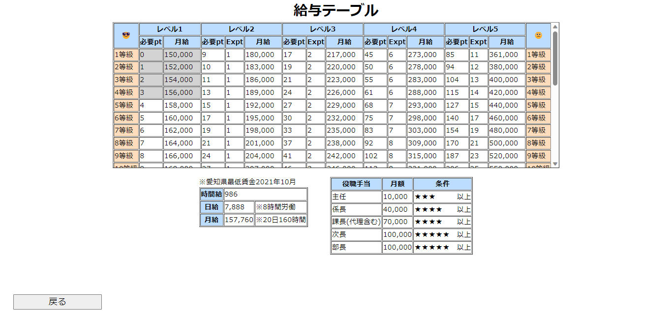
①のボタンを押下して[画面選択]画面に遷移

①

